Накладная-№3
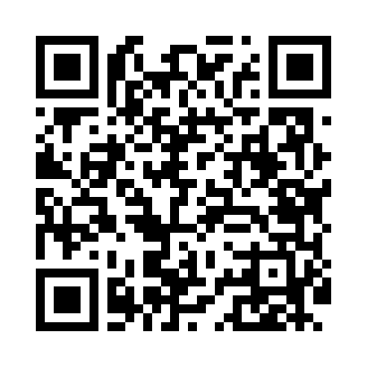
Номер товарно-транспортной накладной: |  |  | Торговый представитель: Amriyev Muhammad
Поставщик: Toshkent falcon fly 2 |  |  | Телефон торгового представителя: +998972880505
Дата отгрузки: 30.12.2025 |  |  | Контрагент: """" Klient
Дата консигнации: |  |  | Адрес:
Доставщик: |  |  | Телефон:
Телефон доставщика:
Время заказа: 30.12.2025 08:57:40
№ | Штрих-код | Название товаров (работ,услуг) | Количество | Количество в кейсе | Цена | Сумма
 |  |  | 14 |  |  | 76.1
1 | 6850196981003 | Коврики напольные для ванной комнаты 60*90 DB -98-100 | 2 | 2 шт. | 9.80 | 19.60
2 | 2015128698358 | Урна для мусора металлический EK9361MMT-8L DB -99-63 | 2 | 2 шт. | 19 | 38
3 | 6920701091388 | Поднос столовый пластмасс 001 30CM XP-91-25 | 5 | 5 шт. | 1.40 | 7
4 | 6920701091401 | Поднос столовый пластмасс 003 40CM XP-91-27 | 5 | 5 шт. | 2.30 | 11.50
Итого: 76.1$|->UZS: 951,250.00

